Visio-datavisualiserer
Tverrfunksjonelt flytskjema – Datavisualiserer
Tre enkle trinn for å opprette prosessdiagrammer fra dataene dine.
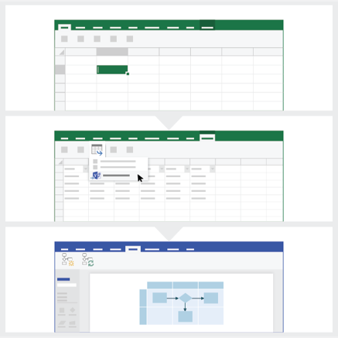
 | 1 | Legg til prosessdataene Bruk denne Excel-malen til å legge til prosessdata i arket med tittelen «Prosesskart».

 | 2 | Eksporter til Visio Velg tabellen i Prosesskart-arket for å se Utforming-fanen for tabellverktøy. Klikk på Eksporter-alternativet, og klikk deretter på Eksporter tabell til Visio-diagram for å opprette diagrammet i Visio.

 | 3 | Få diagrammet Visio oppretter figurene og koblingene, og det lager oppsettet for deg automatisk.

Forstå prosesskartet >

 |  | Obs! Funksjonen er bare tilgjengelig i Visio-abonnement 2 for M365. Hvis du ikke har installert Visio-abonnement 2, er ikke alternativet Eksporter tabell til Visio-diagram tilgjengelig.

Forstå prosesskartet
Tverrfunksjonelt flytskjema – Datavisualiserer
Dette arket vil hjelpe deg med å forstå betydningen av datakolonnene i prosesskartet.

ID for prosesstrinnet
Verdiene i denne kolonnen skal identifisere prosesstrinnene dine, for eksempel 1, 2, 3... eller P100, P200, P300... Dette er et obligatorisk felt.


Beskrivelse av prosesstrinnet
Legg til en kort beskrivelse av prosesstrinnene i denne kolonnen. Denne beskrivelsen vises som figurtekst for prosesstrinn i Visio.

ID for neste trinn
Legg til prosesstrinn-ID-en i neste trinn i denne kolonnen. Merk: Hvis et prosesstrinn har flere neste trinn, skal disse representeres som kommadelte verdier, for eksempel «2, 3» eller «P200, P300».

Koblingsetiketter
Legg til koblingsteksten for utgående koblinger for eventuelle prosesstrinn i denne kolonnen. Merk: Etikettene for flere neste trinn for en prosess skal representeres som kommadelte verdier, for eksempel «ja, nei», i samme rekkefølge som for de utgående trinnene.

Formtype
Legg til nøkkelord for figurtype i denne kolonnen. Denne kolonnen inneholder en liste over alle tilgjengelige flytskjemafigurer i Visio. Anbefales: Velg en figurtypeverdi fra de tilgjengelige verdiene i rullegardinlisten.

La oss komme i gang >
Funksjon
Legg til funksjonen eller svømmebanen som hvert prosesstrinn tilhører, i denne kolonnen.

Fase
Legg til faser som hvert prosesstrinn tilhører, i denne kolonnen.

Metadata / metriske data
Resten av kolonnene er metriske eller metadatakolonner for prosesstrinnene. Du kan legge til et hvilket som helst antall tilleggskolonner.

Prøveversjon av Visio
Prøv nå
Vil du prøve denne funksjonen?
Prøv Visio-abonnement 2 gratis!

